メール配信設定
Toast will be displayed here after submitting, when both success and failure.
ref.)password change
Get current settings throwing API AM0901.
v1/users/{userId}/emailsettings.json
メール配信設定
For SUPER USER and ADMIN USER.

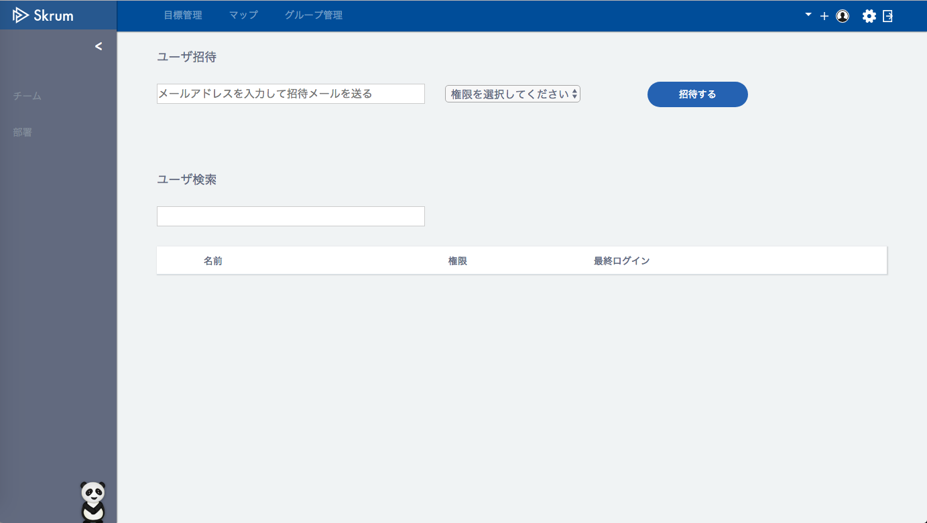


メール配信設定

受信する
受信しない
okrAchievement
達成率通知メール

投稿通知メール
okrTimeline

目標期限日通知メール
okrDeadlineReminder

進捗登録リマインドメール
メンバー進捗状況レポートメール
サービスお知らせメール
フィードバック対象者通知メール
okrReminder
reportMemberAchievement
reportFeedbackTarget
serviceNotification
only for SUPER and ADMIN
only for SUPER and ADMIN

Use API AM0902 in throwing API.
ex.)
v1/users/{userId}/changeemailsettings.json
METHOD: PUT
[Request Json Schema]
{
"okrAchievement": 0,
"okrTimeline": 1,
"okrDeadlineReminder": 1,
"okrReminder": 1,
"reportMemberAchievement": 1,
"reportFeedbackTarget": 0,
"serviceNotification": 1
}
保存する

For BASIC USER.

メール配信設定

受信する
受信しない
okrAchievement
達成率通知メール

投稿通知メール
okrTimeline

目標期限日通知メール
okrDeadlineReminder

進捗登録リマインドメール
グループ進捗状況レポートメール
サービスお知らせメール
okrReminder
reportGroupAchievement
serviceNotification
only for BASIC

Use API AM0902 in throwing API.
ex.)
v1/users/{userId}/changeemailsettings.json
METHOD: PUT
[Request Json Schema]
{
"okrAchievement": 0,
"okrTimeline": 1,
"okrDeadlineReminder": 1,
"okrReminder": 1,
"reportGroupAchievement": 1,
"serviceNotification": 1
}
保存する

